Vendas de Brinquedos
Vendas Ano a Ano
Venda
Mês | Brinquedos Para Gatos | Tendência - Y | Aux - X | m | b | Sazionalidade + Erro | Fator de Sazonalidade | Valor Projetado | Erro da Projeção
1-Jan-2013 | 13 | 12.765765766 | 1 | 5.5895752896 | 7.1761904762 | 0.23 | -0.05736 | 12.033544204 | 0.96645579639 |  | 2013 | 2014 | 2015
1-Feb-2013 | 19 | 18.355341055 | 2 |  |  | 0.64 | 0.06221 | 19.497251864 | -0.49725186401 | Jan | 13 | 73 | 134
1-Mar-2013 | 30 | 23.944916345 | 3 | Regressão Linear |  | 6.06 | 0.17121 | 28.044554882 | 1.9554451184 | Fev | 19 | 92 | 166
1-Apr-2013 | 25 | 29.534491634 | 4 | y=(m*x)+b |  | -4.53 | -0.30204 | 20.613980488 | 4.3860195122 | Mar | 30 | 108 | 187
1-May-2013 | 31 | 35.124066924 | 5 |  |  | -4.12 | -0.20200 | 28.029174017 | 2.9708259834 | Abr | 25 | 71 | 120
1-Jun-2013 | 37 | 40.713642214 | 6 |  |  | -3.71 | -0.10001 | 36.641980128 | 0.35801987243 | Mai | 31 | 82 | 138
1-Jul-2013 | 63 | 46.303217503 | 7 | Sazonalidade Multiplicativa |  | 16.70 | 0.26308 | 58.4847475 | 4.5152524998 | Jun | 37 | 98 | 159
1-Aug-2013 | 56 | 51.892792793 | 8 | Constante |  | 4.11 | 0.07444 | 55.755682339 | 0.24431766104 | Jul | 63 | 154 | 244
1-Sep-2013 | 53 | 57.482368082 | 9 | Sazonalidade Aditiva |  | -4.48 | -0.10361 | 51.526581005 | 1.4734189949 | Ago | 56 | 130 | 199
1-Oct-2013 | 59 | 63.071943372 | 10 | Constante |  | -4.07 | -0.09854 | 56.856636895 | 2.1433631051 | Set | 53 | 112 | 172
1-Nov-2013 | 50 | 68.661518662 | 11 |  |  | -18.66 | -0.36561 | 43.558312961 | 6.4416870392 | Out | 59 | 117 | 177
1-Dec-2013 | 98 | 74.251093951 | 12 | Valor Projetado |  | 23.75 | 0.24699 | 92.590080055 | 5.4099199447 | Nov | 50 | 101 | 147
1-Jan-2014 | 73 | 79.840669241 | 13 | Para o cálculo do valor projetado, precisamos da seguinte formula: X = A * (B+1). Onde X é o valor projetado, A é a tendência e B é o fator sazonal. Considerando os valores obtidos até o momento, o resultado desses cálculos para todos os meses resulta em: Perceba que o resultado do cálculo do erro também está presente na imagem. Que nada mais é que o valor real subtraído do valor projetado. |  | -6.84 | -0.05736 | 75.261150814 | -2.261150814 | Dez | 98 | 188 | 278
1-Feb-2014 | 92 | 85.43024453 | 14 |  |  | 6.57 | 0.06221 | 90.744976592 | 1.2550234077
1-Mar-2014 | 108 | 91.01981982 | 15 |  |  | 16.98 | 0.17121 | 106.60343496 | 1.3965650379
1-Apr-2014 | 71 | 96.609395109 | 16 |  |  | -25.61 | -0.30204 | 67.429777034 | 3.5702229662
1-May-2014 | 82 | 102.1989704 | 17 |  |  | -20.20 | -0.20200 | 81.555268979 | 0.44473102086
1-Jun-2014 | 98 | 107.78854569 | 18 |  |  | -9.79 | -0.10001 | 97.008902529 | 0.9910974711
1-Jul-2014 | 154 | 113.37812098 | 19 |  |  | 40.62 | 0.26308 | 143.2058318 | 10.794168202
1-Aug-2014 | 130 | 118.96769627 | 20 |  |  | 11.03 | 0.07444 | 127.82362877 | 2.1763712316
1-Sep-2014 | 112 | 124.55727156 | 21 |  |  | -12.56 | -0.10361 | 111.65180832 | 0.34819168426
Vendas Ano a Ano - Sazonalidade Multiplicativa + Erro
1-Oct-2014 | 117 | 130.14684685 | 22 |  |  | -13.15 | -0.09854 | 117.32176969 | -0.32176969001
1-Nov-2014 | 101 | 135.73642214 | 23 |  |  | -34.74 | -0.36561 | 86.11009006 | 14.88990994 | Sazonalidade Multiplicativa
1-Dec-2014 | 188 | 141.32599743 | 24 |  |  | 46.67 | 0.24699 | 176.23155053 | 11.76844947 |  | 2013 | 2014 | 2015
1-Jan-2015 | 134 | 146.91557272 | 25 |  |  | -12.92 | -0.05736 | 138.48875742 | -4.4887574243 | Jan | 0.23 | -6.84 | -12.92
1-Feb-2015 | 166 | 152.50514801 | 26 |  |  | 13.49 | 0.06221 | 161.99270132 | 4.0072986794 | Fev | 0.64 | 6.57 | 13.49
1-Mar-2015 | 187 | 158.09472329 | 27 |  |  | 28.91 | 0.17121 | 185.16231504 | 1.8376849573 | Mar | 6.06 | 16.98 | 28.91
1-Apr-2015 | 120 | 163.68429858 | 28 |  |  | -43.68 | -0.30204 | 114.24557358 | 5.7544264202 | Abr | -4.53 | -25.61 | -43.68
1-May-2015 | 138 | 169.27387387 | 29 |  |  | -31.27 | -0.20200 | 135.08136394 | 2.9186360583 | Mai | -4.12 | -20.20 | -31.27
1-Jun-2015 | 159 | 174.86344916 | 30 |  |  | -15.86 | -0.10001 | 157.37582493 | 1.6241750698 | Jun | -3.71 | -9.79 | -15.86
1-Jul-2015 | 244 | 180.45302445 | 31 |  |  | 63.55 | 0.26308 | 227.9269161 | 16.073083905 | Jul | 16.70 | 40.62 | 63.55
1-Aug-2015 | 199 | 186.04259974 | 32 |  |  | 12.96 | 0.07444 | 199.8915752 | -0.89157519776 | Ago | 4.11 | 11.03 | 12.96
1-Sep-2015 | 172 | 191.63217503 | 33 |  |  | -19.63 | -0.10361 | 171.77703563 | 0.2229643736 | Set | -4.48 | -12.56 | -19.63
1-Oct-2015 | 177 | 197.22175032 | 34 |  |  | -20.22 | -0.09854 | 177.78690249 | -0.78690248514 | Out | -4.07 | -13.15 | -20.22
1-Nov-2015 | 147 | 202.81132561 | 35 |  |  | -55.81 | -0.36561 | 128.66186716 | 18.338132841 | Nov | -18.66 | -34.74 | -55.81
1-Dec-2015 | 278 | 208.4009009 | 36 |  |  | 69.60 | 0.24699 | 259.87302101 | 18.126978995 | Dez | 23.75 | 46.67 | 69.60
2016-01-01 |  | 213.99047619 | 37 |  |  |  | -0.05736 | 201.71636403
1-Feb-2016 |  | 219.58005148 | 38 |  |  |  | 0.06221 | 233.24042605
1-Mar-2016 |  | 225.16962677 | 39 |  |  |  | 0.17121 | 263.72119512
2016-04-01 |  | 230.75920206 | 40 |  |  |  | -0.30204 | 161.06137013
1-May-2016 |  | 236.34877735 | 41 |  |  |  | -0.20200 | 188.6074589
1-Jun-2016 |  | 241.93835264 | 42 |  |  |  | -0.10001 | 217.74274733
2016-07-01 |  | 247.52792793 | 43 |  |  |  | 0.26308 | 312.64800039
1-Aug-2016 |  | 253.11750322 | 44 |  |  |  | 0.07444 | 271.95952163
1-Sep-2016 |  | 258.70707851 | 45 |  |  |  | -0.10361 | 231.90226294
2016-10-01 |  | 264.2966538 | 46 |  |  |  | -0.09854 | 238.25203528
Vendas Ano a Ano - Sazonalidade Aditiva
1-Nov-2016 |  | 269.88622909 | 47 |  |  |  | -0.36561 | 171.21364426 |  | Sazonalidade Aditiva
1-Dec-2016 |  | 275.47580438 | 48 |  |  |  | 0.24699 | 343.51449148 |  |  | 2013 | 2014 | 2015 | Média
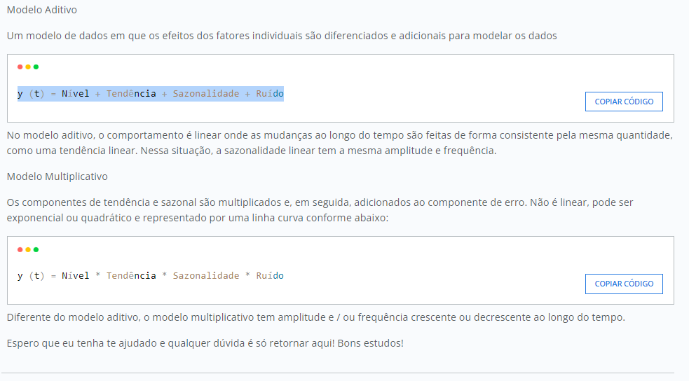
 |  |  |  |  |  |  |  |  |  | Jan | -6.43 | -6.84 | -5.40 | -6.23
 |  |  |  |  |  |  |  |  |  | Fev | 8.61 | 6.57 | 10.87 | 8.68
 |  |  |  |  |  |  |  |  |  | Mar | 20.45 | 16.98 | 26.82 | 21.42
 |  |  |  |  |  |  |  |  |  | Abr | -25.33 | -25.61 | -25.53 | -25.49
 |  |  |  |  |  |  |  |  |  | Mai | -17.90 | -20.20 | -17.63 | -18.58
 |  |  |  |  |  |  |  |  |  | Jun | -6.73 | -9.79 | -0.40 | -5.64
 |  |  |  |  |  |  |  |  |  | Jul | 44.40 | 40.62 | 49.26 | 44.76
 |  |  |  |  |  |  |  |  |  | Ago | 15.02 | 11.03 | 13.19 | 13.08
 |  |  |  |  |  |  |  |  |  | Set | -8.85 | -12.56 | -7.05 | -9.48
 |  |  |  |  |  |  |  |  |  | Out | -10.44 | -13.15 | -8.56 | -10.72
 |  |  |  |  |  |  |  |  |  | Nov | -34.55 | -34.74 | -28.70 | -32.66
 |  |  |  |  |  |  |  |  |  | Dez | 48.30 | 46.67 | 51.53 | 48.84

Fatores de Sazonalidade
 |  |  |  |  |  |  |  |  |  |  | 2013 | 2014 | 2015 | Média
 |  |  |  |  |  |  |  |  |  | Jan | 0.02 | -0.09 | -0.10 | -0.06
 |  |  |  |  |  |  |  |  |  | Fev | 0.03 | 0.07 | 0.08 | 0.06
 |  |  |  |  |  |  |  |  |  | Mar | 0.20 | 0.16 | 0.15 | 0.17
 |  |  |  |  |  |  |  |  |  | Abr | -0.18 | -0.36 | -0.36 | -0.30
 |  |  |  |  |  |  |  |  |  | Mai | -0.13 | -0.25 | -0.23 | -0.20
 |  |  |  |  |  |  |  |  |  | Jun | -0.10 | -0.10 | -0.10 | -0.10
 |  |  |  |  |  |  |  |  |  | Jul | 0.27 | 0.26 | 0.26 | 0.26
 |  |  |  |  |  |  |  |  |  | Ago | 0.07 | 0.08 | 0.07 | 0.07
 |  |  |  |  |  |  |  |  |  | Set | -0.08 | -0.11 | -0.11 | -0.10
 |  |  |  |  |  |  |  |  |  | Out | -0.07 | -0.11 | -0.11 | -0.10
 |  |  |  |  |  |  |  |  |  | Nov | -0.37 | -0.34 | -0.38 | -0.37
 |  |  |  |  |  |  |  |  |  | Dez | 0.24 | 0.25 | 0.25 | 0.25

